상품제안서
닥터박 수첩형점착메모잇(주문제작형) | 상품코드: F05659

 |  |  |  |  |  |  | 02-412-0044 | www.easy1.co.kr
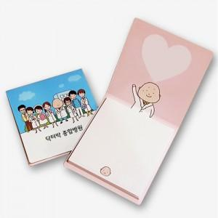

【상세/제작정보】 | <span style="font-family: dotum; font-size: 13px; background-color: rgb(255, 255, 255);">한박스당 1,250개입, 6천원별도</span><br style="font-family: dotum; font-size: 13px; background-color: rgb(255, 255, 255);"><br style="font-family: dotum; font-size: 13px; background-color: rgb(255, 255, 255);"><span style="font-family: dotum; font-size: 13px; background-color: rgb(255, 255, 255);">30매 변경진행시 박스입수 900개입</span><br style="font-family: dotum; font-size: 13px; background-color: rgb(255, 255, 255);"><span style="font-family: dotum; font-size: 13px; background-color: rgb(255, 255, 255);">30매 단가는 별도문의주세요.</span>

【인쇄/포장옵션】 | 풀칼라 / OPP(비닐)

【공급단가】 | 수량 | 1,000~ | 2,000~ | 3,000~ | 5,000~ | 10,000~
*VAT별도 | 20매 | 402원 | 372원 | 345원 | 307원 | 290원

【상품 URL】 | http://www.easy1.co.kr/src/goods_detail.php?gdno=5659

